상품제안서
노블레 32절 특안식 다이어리 (노트식 / 이틀식) - 최고급형 | 상품코드: F29416

 |  |  |  |  |  |  | 02-412-0044 | www.easy1.co.kr
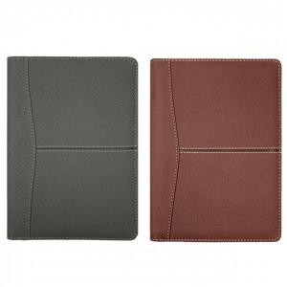

【상세/제작정보】 | ▶50부 ~100부 주문시: 조각비 + 작업비 5만원 추가 ▶50부 미만 시 : (조각비 5만 + 작업비 3만) 8만원 추가 ▶내지-이틀식 @100원 추가

【인쇄/포장옵션】 | 불박 / 포장불가능

【공급단가】 | 수량 | 100~ | 300~ | 500~ | 1,000~ | 3,000~
*VAT별도 | 단가 | 7,800원 | 7,670원 | 7,470원 | 7,340원 | 7,150원

【상품 URL】 | https://dev.easy1.co.kr:443/src/goods_detail.php?gdno=29416

